Evidencias ejecución pruebas
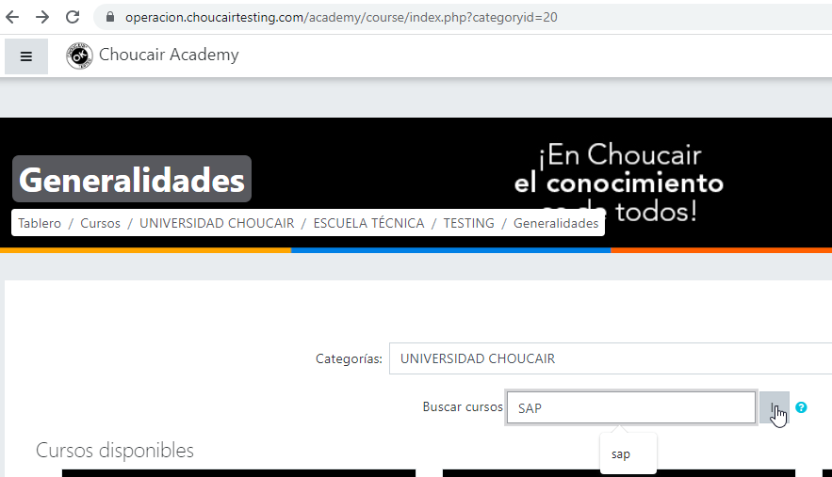
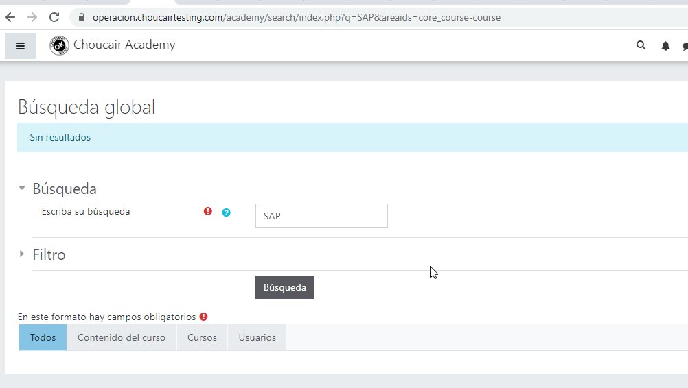
ESC01 VALDAR MODULO CONSULTA CURSOS EXISTENTES
CP01 Validar ingreso de sesion de la pagina | validar al ingresar usuario y contraseña al dar clic en acceder cargue la informacion del perfil creado en la home principal
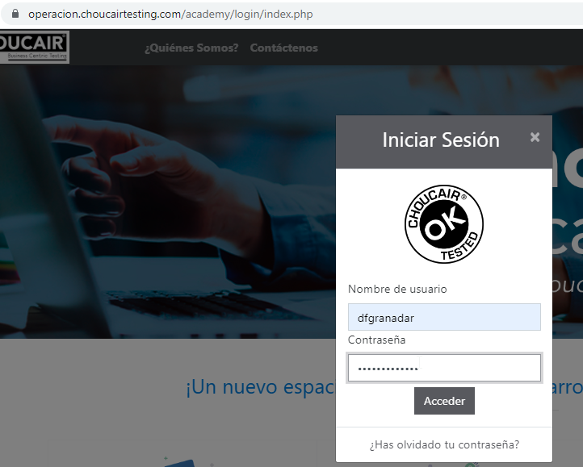

CP02 Validar modulos correspondientes campo categoria | validar que se muestren los 4 modulos de manera horizontal (Universidad Choucair-Cursos y certificaciones -selección choucair - plan carrera)


CP03 Validar ingreso modulo Universidad Choucair | validar al dar clic en el modulo Universidad choucair permita el ingreso cargando la informacion de los cursos disponibles
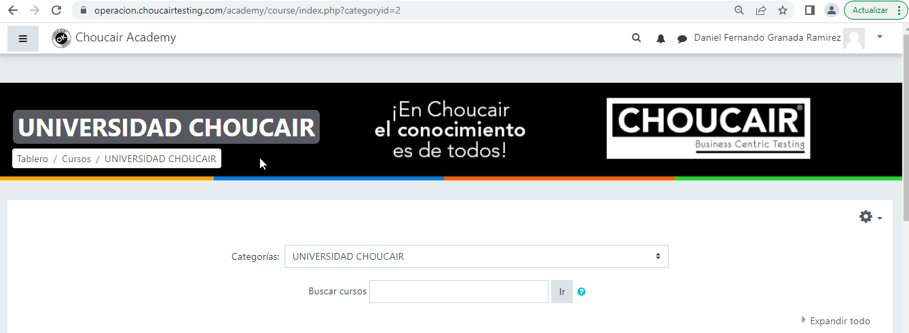
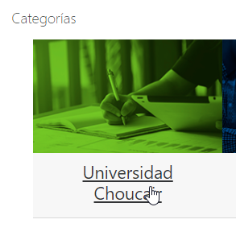

CP04 Validar ingreso de sesion de la pagina | validar al ingresar usuario y contraseña no registrado al dar clic en acceder muestre mensaje informativo " acceso invalido por favor intentelo otra vez"
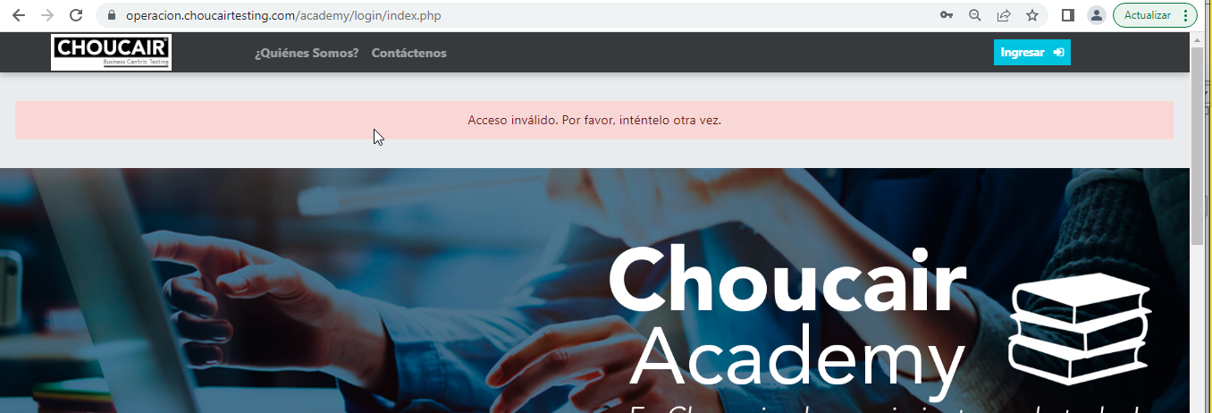

CP05 Validar barra de busqueda categoria modulo universidad choucair | validar al estar en la barra de busqueda al tratar de ingresar numero o letras no permita la funcionalidad del filtro de busqueda diferente a las opciones creadas en la lista
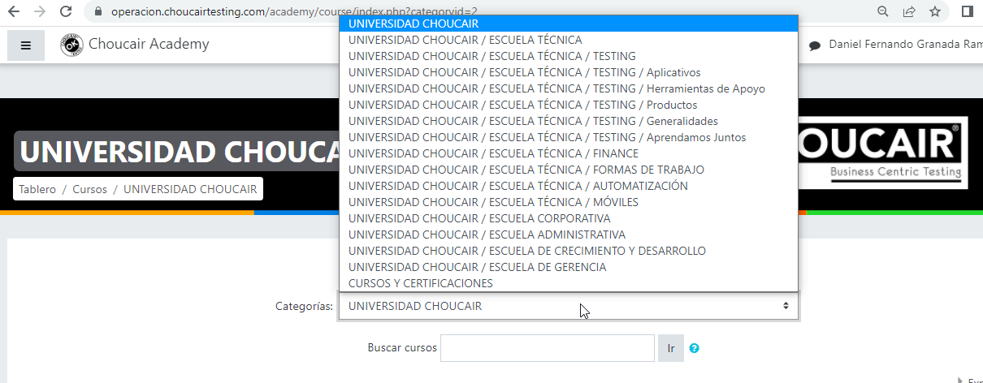

CP06 Validar curso diferente a los disponibles en universidad Choucair | Validar al tratar de buscar un curso no creado en Universidad CHOUCAIR no muestre informacion "SAP"

